お申込用紙
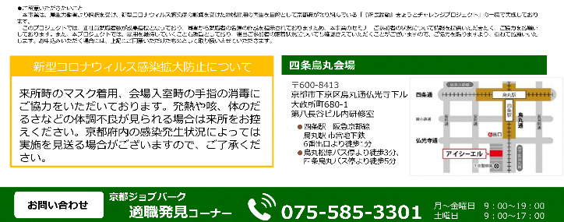
★企業情報
フリガナ
企業名
所在地 | 〒

★ご担当者連絡先
所属部署 |  |  | 役職
電話番号 |  |  | FAX番号
フリガナ |  |  | E-mail
ご担当者名 |  |  | アドレス

★研修参加者
時間帯 リストから選択 | 参加者名 | 参加者フリガナ | 生年月日 例：1998/6/1 | 雇用形態 リストから選択 | 職種 | 就業開始日 例：2021/4/1

